REGIÕES
COVID-19 NO BRASIL

392360
TOTAL DE CASOS
209218
CASOS ATIVOS
158593
RECUPERADOS
24549
ÓBITOS

 | Total Acumulado
Casos Ativos | 53%
Recuperados | 40%
Óbitos | 6%
COMPARATIVO ENTRE REGIÕES
PERCENTUAL RELATIVO AO TOTAL DE CASOS
Clique para comparar por Estados

 | NORDESTE | CENTRO-OESTE
JAN | 0 | 0
FEV | 0 | 0
MAR | 875 | 470
ABR | 24518 | 2689
MAI | 119801 | 10838
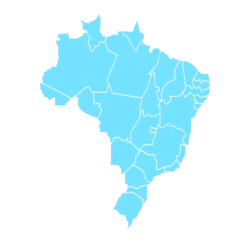

Atualizado dia 23/05/2020

ESTADOS
COVID-19 NO BRASIL

392360
TOTAL DE CASOS
209218
CASOS ATIVOS
158593
RECUPERADOS
24549
ÓBITOS

RECUPERADOS
ÓBITOS

 | Total Acumulado
Casos Ativos | 53%
Recuperados | 40%
Óbitos | 6%
COMPARATIVO ENTRE ESTADOS
PERCENTUAL RELATIVO AO TOTAL DE CASOS
Clique para voltar para
Regiões

 | SC | MS
JAN | 0 | 0
FEV | 0 | 0
MAR | 2 | 1
ABR | 46 | 9
MAI | 103 | 17

Atualizado dia 23/05/2020

